상품제안서
레드 전동 와인오프너 고급 선물세트 풀세트 와이푸어러,와이스토퍼, 호일컷터 | 상품코드: F30824

 |  |  |  |  |  |  | 02-412-0044 | www.easy1.co.kr
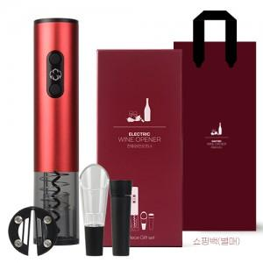

【상세/제작정보】 | 벡셀AA알카라인건전지4개 1,700원(VAT별도) 레이저 무료 ,택배비 무료 쇼핑백 1200원 부과세별도

【인쇄/포장옵션】 | 레이저, DTF1곳 / 포장불가능

【공급단가】 | 수량 | 50~ | 100~ | 500~ | 1,000~ | 2,000~
*VAT별도 | 단가 | 18,000원 | 17,700원 | 17,250원 | 16,950원 | 16,500원

【상품 URL】 | https://dev.easy1.co.kr:443/src/goods_detail.php?gdno=30824

